상품제안서
스판덱스라운드 반팔 12종(반팔티) | 상품코드: F02437

 |  |  |  |  |  |  | 02-412-0044 | www.easy1.co.kr
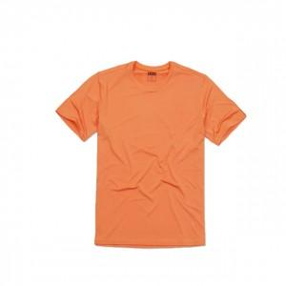

【상세/제작정보】 | /

【인쇄/포장옵션】 | 실크 / 별도문의

【공급단가】 | 수량 | 50~ | 100~ | 500~ | 1,000~ | 2,000~
*VAT별도 | 단가 | 9,800원 | 8,990원 | 8,680원 | 8,370원 | 8,060원

【상품 URL】 | https://dev.easy1.co.kr:443/src/goods_detail.php?gdno=2437

